システム構成
構成図：

委託サーバー１（Linux）
Tomcat8
JSP/Java8
①給料参照機能
②勤怠入力機能

③交通費入力
④給料計算機能

端末

委託サーバー２（Windows Server）

MySQL8.X

IIS-10
③請求書作成機能
asp/.net(4.8)

⑤自動請求機能

機能リスト
 | No | 機能名 | 機能概要 | 状況
 | 1 | 給料参照 | 一般ユーザーは、当月以前の給料明細を参照する機能 | ほぼ完了
 | 2 | 勤怠入力 | 月ごと、一般ユーザーは当月分の勤務時間を入力およびアップロード機能
 | 3 | 交通費入力 | 月ごと、一般ユーザーは当月分の勤務時間を入力およびアップロード機能
 | 4 | 給料計算 | 月ごと、勤務時間と交通費を入力後給料を自動算出機能。管理者権限者のみ利用可能
 | 5 | 自動請求 | 月ごと、勤務時間と交通費を入力後給料を自動請求機能。管理者権限のみ利用可能。 | 基本設計完了

ログイン
プロジェクト： |  |  |  | 社内管理システム |  |  | 年月日： | 2019/9/24
機能ID： |  |  |  | P001 | 機能名称： | ログイン | 作成者：
画面：

ソフトテク株式会社
社内管理システム
社員ID：
１２３４５
ログイン

機能
 | １）ログインボタンを押すと、システムにログインができる
 | ２）社員は下記権限を付ける
 |  | 一般社員/経理担当/管理者
...
社員テーブル

 |  | 社員：
 |  |  | ・社員ID
 |  |  | ・氏名
 |  |  | ・性別
 |  |  | ・生年月日
 |  |  | ・年齢
 |  |  | ・入社年月日
...

オフィス画面
プロジェクト： |  |  | 社内管理システム
機能ID： |  |  | P002 | 機能名称： | オフィス画面(権限付け）
画面：
機能：
...
給料管理
...
稼働時間
交通費
機能詳細領域
...
社員リスト

只今の日時

機能
 | １）一般ユーザーの場合、下記機能ができる
 |  | ・給料参照
 |  | ・稼働時間入力
 |  | ・交通費入力
 |  | ・社員リスト参照

 | 2)経理/管理者権限の場合
 |  | ・給料計算
...

給料管理(製造中)
前月
次
月
プロジェクト： |  |  | 社内管理システム |  |  |  |  |  |  |  |  | 年月日： |  | 2018/9/24
機能ID： |  |  | p00031 |  |  | 機能名称： |  | 給料一覧 |  |  |  | 作成者： |  | 郭
画面：
 |  |  |  |  |  | 2018/9
 | ID | 氏名 |  | 年月 | 基本給（円） |  | 残業代（円） |  | 交通費（円） | 控除（社会） | 控除(源泉) |  | 控除(住民税) |  |  | 総額(円)
作成
 | S0001 | 郭 煥光 |  | 2018/9 | 255,555 |  | 6,666 |  | 7,777 | 123,333 | 2,222 |  | 2,222 |  |  | 500,000 | など
 | S0002 | XXX
...
DB
給料テーブル

社員ID
社員氏名

E0001
宮野 〇〇〇

閉じるボタンを設ける

タイトル：①(円)をなくす。
②項目長さの調整
厚生年金控除会社→社費(厚年)
厚生年金控除個人→控除(厚年個)
厚生健康控除会社→社費(厚健)
厚生健康控除個人→控除(厚健個)
厚生控除子育会社→社費(厚子)
雇用保険会社負担→社費(雇用)
雇用保険個人負担→控除(雇個)
雇用保険拠出金 →社費(雇拠)
労災保険 →社費(労災)
③バランスよく調整

CSV出力に変更、画面右へ移動
カレンダー入力
当月分自動作成
...
 |  |  |  |  |  |  |  |  |  |  |  | 更新
...
 |  |  |  |  |  |  |  |  |  |  |  |  |  |  | など
 |  |  |  |  |  |  |  |  |  |  |  |  |  |  |  |  |  | 登録
 |  |  |  |  |  |  |  |  |  |  |  |  |  |  |  |  | ※契約更新時、基本給稼働時間も更新
...
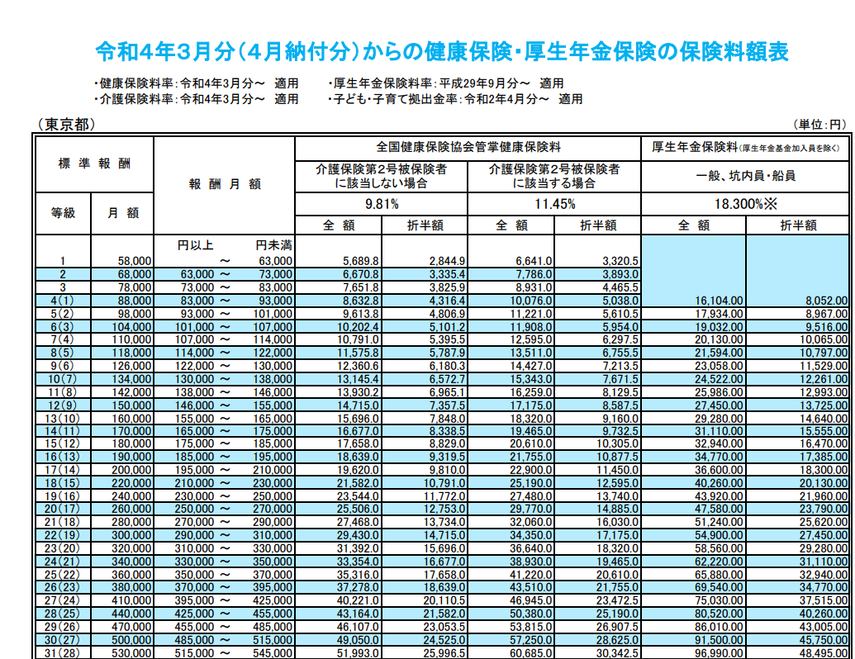
...
 |  |  |  |  |  |  |  |  |  |  |  |  | マスタ_厚生子育徴収率
...

一般経費(製造中）Old参照用
プロジェクト： |  |  | 社内管理システム
機能ID： |  |  | P006 | 機能名称：
画面：
 | 画面１：リスト及びCSV出力
...
 | 画面２：入力
日付：
2020/9/14
金額：
\84

：：：

承認
精算
 | 画面3：進捗画面
承認
承認
精算

機能
 |  | 経費入力 → 承認 → 精算 → リスト → CSV出力 できる。

 | 新規作成
最近10件

入力し、登録

登録
...
精算状況、精算日付を入力

更新

一般経費 (新)
プロジェクト： |  |  |  | 社内管理システム
機能ID： |  |  |  | P006 |  |  | 機能名称： | 一般経費
申請画面：

発生日：
2022/6/28
...
金額：
20000
￥
...
担当者：
郭 煥光
...
用途：
接待交際費
 |  |  |  |  | Select
場所：
XXXX

ステータス：
申請/承認
 |  |  |  |  |  | Select
精算タイプ：
現金/口座
 |  |  |  |  |  |  | Select
精算ステータス：
未精算/精算
 |  |  |  |  |  |  |  | Select
精算日：
2022/6/28

備考：
○○○○

 | 機能概要：
 |  | 経費精算で申請書を提出することを「申請」と呼びます。
 |  |  | 新規申請の場合、申請画面にて申請分類を決めて、申請項目に従って入力を行い申請する。
 |  |  | 差し戻し申請の場合、申請画面にて既存申請内容を表示し、編集を行って申請する。
 |  | 該当申請書を一時保存できます、一時保存状態になる申請書を申請者により編集可能です。
 |  | 該当申請書を保存すると次の承認者に自動的に承認依頼がなされます。

 | 申請画面に表示する内容は主に以下項目：
...

給料更新（製造中）
プロジェクト： |  |  |  | 社内管理システム
機能ID： |  |  |  | P0032 | 機能名称：
画面：

 | ID： |  | P0001
 | 氏名： |  | 郭 煥光
 | 住所： |  | 埼玉県川口市 ○○町○○号室
 | 対象月： |  | 2021/3
12345円
 | 基本給：
 | 稼働時間： |  | 210ｈ
 | 残業時間： |  | 10h
 | 不足時間：0h
 | 残業代： |  | 3,456円
 | 交通費： |  | 3,456円
 | 控除（社会）：
 | 控除(源泉)：
 | 控除(住民税)：
 | 総額：
確定

機能
 | １） | 契約情報、勤怠情報、交通費情報、福祉情報から画面を初期化する。
 | ２） | 各金額項目は修正可能
 | ３） | 「確定」を押すと、給料情報テーブルへ新規追加する。

①契約情報
②勤怠情報
③交通費情報
④福祉情報
DB
給料テーブル
本画面

社員情報変更
プロジェクト： |  |  | 社内管理システム
機能ID： |  |  | P007 |  | 機能名称： | 社員情報変更
画面：

 | 社員ID： |  |  | EXXX
 | メールアドレス： |  |  | gxsXXXXX
社員氏名
１２３４５
１２３４５
 | 社員氏名：
 | 郵便番号：
 | 住所：
１２３４５
 | 年齢：
 | 性別：
１２３４５
 | 個人番号：
１２３４５
 | 入社日：
 | 所属部門：
 | ・・・

更新
...
社員テーブル

 | 社員：
 |  | ・社員ID
 |  | ・氏名
 |  | ・性別
 |  | ・生年月日
 |  | ・年齢
 |  | ・入社年月日
...

勤怠リスト
前月
次
月
プロジェクト： |  |  | 社内管理システム |  |  |  |  |  |  |  |  | 年月日： | 2022/1/20
機能ID： |  |  | p0003 |  |  | 機能名称： |  | 勤怠一覧 |  |  |  | 作成者： | 郭
画面：
 |  |  |  |  |  | 20201/3
 | ID | 氏名 |  | 対象月 | 勤怠時間（H) |  | 定期券変更 |  | 定期券額（円） | 他の交通費(円） | プロジェクト名
 | e0001 | 郭 煥光 |  | 2021/3 | 180 |  | あり |  | 7,777 | 123,333 | SBT開発支援
 | e0002 | 開発 一郎 |  | 2021/3 | 200 |  | なし |  | 1,234 | 2,345 | SBT開発支援
 | e0003 | 開発 二郎 |  | 2021/3 | 210 |  | あり |  | 3,456 | 234 | SBT開発支援
...

稼働時間入力20210305製造完
プロジェクト： |  | 社内管理システム
機能ID： |  | P004 | 機能名称： | 稼働時間入力
画面：
機能：
給料管理

稼働時間
2020
年
01
月
交通費
本月の稼働時間：
190

勤務表アップロード

社員リスト

只今の日時

機能

 | ・当月稼働時間を入力する。
 | ・勤務表のアップロードできる場合、アップロードする。

交通費入力20210305製造完
プロジェクト： |  | 社内管理システム |  |  |  | 年月日：
機能ID： |  | P005 | 機能名称： | 交通費入力 |  | 作成者：
画面： |  |  |  |  | テーブル：
機能：
給料管理

稼働時間
2020
年
01
月
交通費
定期券：
13,760円
駅1：
交通機関：
JR
駅2：
品川
1ケ月：
11,360円
西川口
駅1：
品川
交通機関：
JR
駅2：
天王洲アイル
1ケ月：
2,400円

社員リスト
短期出張：
540円
短期出張アップロード

只今の日時

機能

 | ・当月定期券を入力する。
 | ・日帰り出張場合の出張旅費総額を記入し、詳細ファイルをアップロードする。

稼働確認20210305製造完
プロジェクト： |  | 社内管理システム
機能ID： |  | P006 | 機能名称： | 稼働確認
画面：
機能：
給料管理

稼働時間
2020
年
01
月
交通費
名前
稼働時間
定期券
短期出張
郭 煥光
169
12690
540

王 XXX
催促

社員リスト

給料作成

只今の日時

機能
 | 経理/管理者権限で
 | ・各自の稼働時間および交通費の入力状況確認できる
 | ・未入力の方に、「催促」ボタンを押すと催促メールを送信（WeChat？）
 | ・全員入力済みの場合、「給料作成」ボタンを押すと、給料を作成される。

給料明細20210227完
...
給料テーブル

社員リスト
 | 社内管理システム |  |  |  |  |  | 年月日：
 | p0005 |  |  | 機能名称： |  | 社員一覧 | 作成者：
月度処理
給料一覧
請求一覧
...
氏名 |  | 性別 | 生年月日 |  | ・・・
郭 煥光
...
社員テーブル

月度処理
 |  |  |  | 社内管理システム |  |  |  |  |  |  | 年月日： | 2018/9/24
 |  |  |  | p0002 |  |  | 機能名称： | 月度処理 |  |  | 作成者：
...
 | 対象月： |  | 2018/9

詳細
未計算
未請求
契約条件変更
 | ID |  | 氏名 |  | 詳細情報 | 給料計算ステータス |  |  | 請求ステータス | 契約変更
 | S0001 |  | 郭 煥光

給料計算月締め
請求月締め
給料一覧
請求一覧
...
 |  | 契約条件画面へ遷移する
...
 |  | 社員詳細画面へ遷移する
...
 |  | 社員ごと、契約条件に伴って給料を計算する。
 | ５）未請求ボタン
 |  | 社員ごと、請求情報を作成する
 | ６）給料計算月締め/請求月締め
 |  | 同１）
 | ７）給料一覧
 |  | 給料一覧へ遷移
 | ８）請求一覧
 |  | 請求一覧へ遷移

契約テーブル
請求テーブル
DB
給料テーブル

 | 給料テーブル：
 |  | ・社員ID
 |  | ・社員氏名
 |  | ・基本給
 |  | ・残業代
 |  | ・交通費
...

